【別紙７】送迎バス申込書
年間を通して常時運行ができるわけではございません。 お申込みの前に、本所HPに掲載している運行予定表を確認して、事前に本所にお問い合わせください。
【別紙７】
送 迎 バ ス 申 込 書

申込日 （ |  |  | ）月（ |  | ）日 | 団体名（ |  |  | )
申込担当者（ |  |  |  |  | ) | 連絡先（℡ | ／Fax |  | )

往路（どちらかを○で囲み、希望される場合は表に記入してください）
 | 希望あり |  |  |  | ・ | 希望なし

期日 |  | ／ |  | （ | ） | 自然の家出発時刻 |  | ：
乗車人数 |  |  |  |  | 人 | 野蒜駅列車時刻 |  | ：
緊急連絡先
連絡事項
※なければ空欄 で結構です。

復路（どちらかを○で囲み、希望される場合は表に記入してください）
 | 希望あり |  |  |  | ・ | 希望なし

期日 |  | ／ |  | （ | ） | 自然の家出発時刻 |  | ：
乗車人数 |  |  |  |  | 人 | 野蒜駅列車時刻 |  | ：
緊急連絡先
連絡事項
※なければ空欄 で結構です。
 |  |  |  |  |  | 【松島自然の家送迎バス】
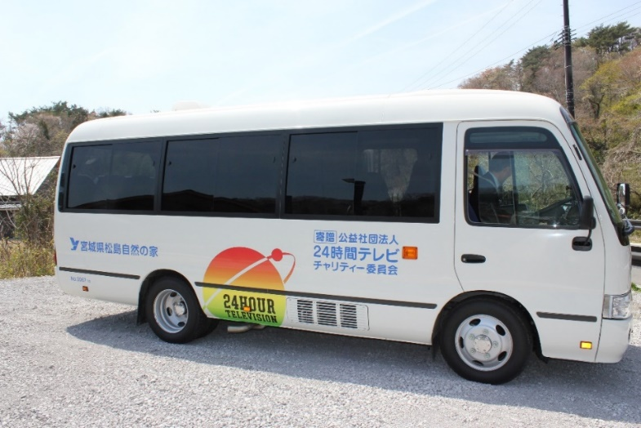
※運転手を除いた乗車人数は 補助椅子も含めて２５人です。

※運行時間は午前９時から 午後４時まで、野蒜駅と 本所間の運行となります。

P38

